Hoja1
QUADRE RESEPECTE AL CRITERI D'ADJUDICACIÓ NÚMERO 5

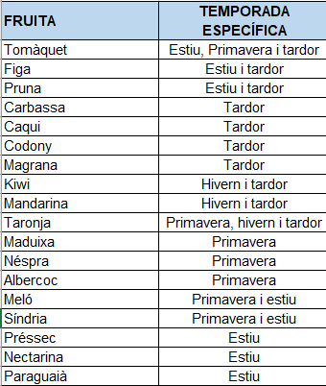
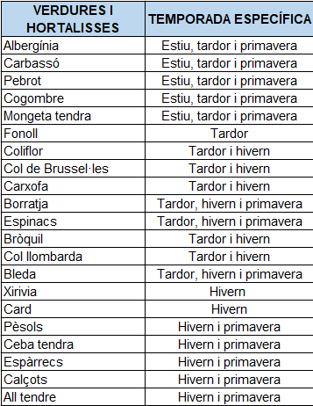
 | S'OFERIRÀ? | S'OFERIRÀ?

 | 0

 |  | 0

